Đi tìm ẩn số
java_training
 | src
 |  | ph1_basic
 |  |  | p01_introduce.java
 |  |  | p02_variable.java
 |  |  | p03_operator.java
 |  |  | p04_condition.java
 |  |  | p05_loop.java
 |  |  | p06_caculator.java
 |  |  | p07_find.java |  | → | new

java_training\src\ph1_basic\p07_find.java
package ph1_basic;

import java.util.Scanner;

public class p07_find {
 | public static void main(String[] args) {
 |  | // Secret Number
 |  | final int MAX_NUMBER = 100;
 |  | final int MIN_NUMBER = 1;
 |  | int range = (MAX_NUMBER - MIN_NUMBER) + 1;
 |  | int secretNumber = (int)(Math.random() * range) + MIN_NUMBER;

 |  | Scanner sc | = new Scanner(System.in);

 |  | int yourNumber | = 0;
 |  | int score |  | = 0;
 |  | while(secretNumber != yourNumber){
 |  |  | System.out.println("Your's Number (1-100):");
 |  |  | yourNumber | = sc.nextInt();
 |  |  | sc.nextLine();

 |  |  | if(yourNumber > secretNumber) {
 |  |  |  | System.out.println("Số bạn nhập > số bí mật");
 |  |  | }else if (yourNumber < secretNumber) {
 |  |  |  | System.out.println("Số bạn nhập < số bí mật");
 |  |  | }else{
 |  |  |  | System.out.println("Successfull");
 |  |  | }
 |  |  | score++;
 |  | }
 |  | sc.close();

 |  | System.out.println("Score: " +score);
 | }
}

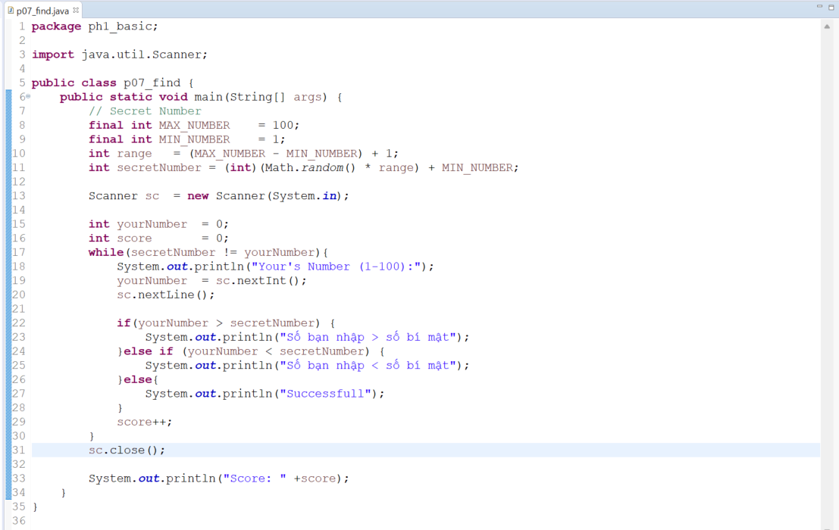

Thực thi
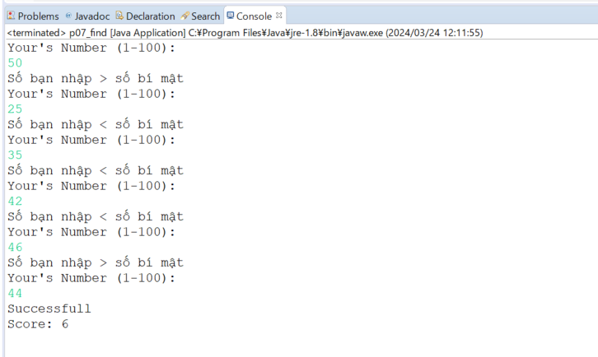

 |  |  |  |  |  |  | → | Score bằng 6 tương ứng với phải nhập 6 lần mới tìm ra số bí mật mà chương trình đã sinh ra

